MSI
MSI 1.7.6.6 | update i procedury - OK |  |  |  | Wersja | 1.8.2.1
 |  |  |  |  | Baza | LS_Sybir_2021_02_15
 |  |  |  |  | Data | 2021-03-31
 |  |  |  |  | Kto? | Monika Siewert
 |  |  |  |  | Kto? |  |  | msidemo1 | msidemo2 | experimental
Błędy skórek | niepotrzebny odstęp między wydarzeniami |  |  |  |  |  |  | ND
 | scroll przy wyborze terminu w IE |  |  |  |  |  |  | ND
 | tytuł na dwie linie i guzik "pozostałe" |  |  |  |  |  |  | ND
 | Galeria wydarzenia - kwadratowe zdjęcia |  |  |  |  |  |  | ND
 | !! w miejscu Sceny |  |  |  |  |  |  | ND

Test 1 | Użytkownik tworzy rezerwacje w MSI |  |  |  |  |  |  | OK
 | Dostaje mail z wykupem rezerwacji, wykupuję część biletów |  |  |  |  |  |  | OK
 | Zostaję uruchomiony anulator |  |  |  |  |  |  | "Rezerwacja biletów dla wybranego wydarzenia jest niedostępna" pomimo aktywnej rezerwacji w bazie i EM w harmonogramie
 | Anulator usuwa nie wykupione bilety z rezerwacji |  |  |  |  |  |  | "Rezerwacja biletów dla wybranego wydarzenia jest niedostępna" pomimo aktywnej rezerwacji w bazie i EM w harmonogramie

Test 2 | Użytkownik tworzy rezerwacje w MSI |  |  |  |  |  |  | OK
 | Dostaje mail z wykupem rezerwacji, rozpoczyna wykupienie rezerwacji |  |  |  |  |  |  | OK
 | Transakcja nie została sfinalizowana |  |  |  |  |  |  | "Rezerwacja biletów dla wybranego wydarzenia jest niedostępna" pomimo aktywnej rezerwacji w bazie i EM w harmonogramie
 | Transakcja zostaję anulowana przez anulator , Zostaję przypisany bilet „Rezerwacja” |  |  |  |  |  |  | "Rezerwacja biletów dla wybranego wydarzenia jest niedostępna" pomimo aktywnej rezerwacji w bazie i EM w harmonogramie
 | Klient kończy rezerwację u kasjera |  |  |  |  |  |  | "Rezerwacja biletów dla wybranego wydarzenia jest niedostępna" pomimo aktywnej rezerwacji w bazie i EM w harmonogramie
 | Kasjer odbiera / edytuję rezerwację |  |  |  |  |  |  | "Rezerwacja biletów dla wybranego wydarzenia jest niedostępna" pomimo aktywnej rezerwacji w bazie i EM w harmonogramie

Test 3 | Użytkownik dokonuję transakcji z wykorzystaniem kuponu w MSI |  |  |  |  |  |  | "Rezerwacja biletów dla wybranego wydarzenia jest niedostępna" pomimo aktywnej rezerwacji w bazie i EM w harmonogramie
 | Użytkownik próbuję wykorzystać kupon do innej transakcji |  |  |  |  |  |  | "Rezerwacja biletów dla wybranego wydarzenia jest niedostępna" pomimo aktywnej rezerwacji w bazie i EM w harmonogramie

Test 4 | Użytkownik dokonuję rezerwacji na wydarzenie z puli, (Sala w tabeli localizations ma ustawienie is_non_seats = 1 (TRUE)) |  |  |  |  |  |  | "Rezerwacja biletów dla wybranego wydarzenia jest niedostępna" pomimo aktywnej rezerwacji w bazie i EM w harmonogramie
 | Użytkownik używa innej przeglądarki do wykupu rezerwacji niż dokonywał rezerwacji. |  |  |  |  |  |  | "Rezerwacja biletów dla wybranego wydarzenia jest niedostępna" pomimo aktywnej rezerwacji w bazie i EM w harmonogramie
 | Użytkownik wykupuję bilety |  |  |  |  |  |  | "Rezerwacja biletów dla wybranego wydarzenia jest niedostępna" pomimo aktywnej rezerwacji w bazie i EM w harmonogramie

Test 5 | Użytkownik zmienia język
 | Komunikat pobierz swoje bilety, jest poprawnie przetłumaczony
 | Dane w stopce powinny zostać wyświetlone według schematu:
 | - W tabeli settings zostały podane dane dla drugiego języka.
 | -- Użytkownik dostaję informację o sprzedawcy w aktualnym języku
 | - W tabeli settings nie zostały podane dane dla drugiego języka
 | -- Użytkownik dostaję informację o sprzedawcy w domyślnym języku

Test 6 | Użytkownik przeprowadza zakup lub rezerwację biletu
 | Użytkownik w formularzu wpisuję potencjalnie niebezpieczny kod

Test 7 | Poprawienie funkcjonowania czasu trwania sesji. Podczas przechodzenia między stronami zostaję odświeżony licznik. Naprawiany został błąd trwania koszyka teraz czas jest liczony po stronie klienta

Test 8 | Czy MSI pobiera nazwę sektora przy Settingsach w bazie dancch MSI_GetSectorNameFromSeats jeśli 0 to informacja z subsetors
 | jesli 1 to z Seats z kolumny sectro_name

Rezerwacje | Rezerwacja 1 biletu |  |  |  |  | 10342 |  | OK |  | OK
 | Rezerwacja kilku biletów na to samo wydarzenie |  |  |  |  | 10342 |  | OK |  | OK
 | Rezerwacja kilku biletów na różne wydarzenia |  |  |  |  | 10342 |  | OK |  | OK
 | Zarezerwowanie większej liczby miejsc niż pozwala limit ustawiony w Euromanagerze |  |  |  |  | 10342 |  | OK |  | OK
 | Zarezerwowanie większej liczby miejsc niż pozwala limit ustawiony w Euromanagerze na 1 klienta |  |  |  |  | 10342 |  | OK |  | OK

Zakup biletów | Zakup 1 biletu |  |  |  | poprawna płatność | OK |  | OK |  | OK
 |  |  |  |  | niedopłata |  |  | Brak możłiwości zrobienia niedopłaty
 |  |  |  |  | uzupełnienie płatności po niedopłacie |  |  | Brak możłiwości zrobienia niedopłaty
 |  |  |  |  | nadpłata |  |  | Brak możłiwości zrobienia nadpłaty
 | Zakup kilku biletów na to samo wydarzenie |  |  |  |  | OK |  | OK |  | OK
 | Zakup kilku biletów na różne wydarzenia |  |  |  |  |  |  | OK |  | OK
 | Zamówienie faktury do opłacanego zamówienia |  |  |  |  | 10347 |  | OK
 | Zakup 2 biletów na to samo miejsce (z dwóch różnych przeglądarek) |  |  |  |  |  |  | OK
 | Zakup większej liczby biletów niż pozwala limit ustawiony w Euromanagerze |  |  |  |  |  |  | OK |  | OK
 | Zakup większej liczby biletów niż pozwala limit ustawiony w Euromanagerze na 1 klienta |  |  |  |  |  |  | OK |  | OK

 | Zakup 1 biletu lub więcej |  |  |  | DotPay (nowy) | OK |  | OK
 |  |  |  |  | Transferuj (tpay) |  |  |  |  | OK
 |  |  |  |  | PayU |  |  | zobacz
 |  |  |  |  | Przelewy24 |  |  | zobacz
 |  |  |  |  | uPaid |  |  | zobacz
 |  |  |  |  | eService |  |  | zobacz

Odbiór rezerwacji | Odbiór rezerwacji 1 biletu |  |  |  |  | 10342 |  | OK |  | OK
 | Odbiór rezerwacji kilku biletów na to samo wydarzenie (wszystkich zarezerwowanych) |  |  |  |  | 10342 |  | OK |  | OK
 | Częściowy odbiór rezerwacji |  |  |  |  | 10342 |  | OK
 | Odbiór rezerwacji kilku biletów na różne wydarzenia |  |  |  |  | 10342 |  | OK
 | Zamówienie faktury do opłacanego zamówienia |  |  |  |  | 10342 |  | OK
 | Próba podwójnego odbioru tej samej rezerwacji |  |  |  |  | 10342 |  | OK

Inne | Czy wygaśnięcie sesji koszyka zwalnia miejsca, które były blokowane dla tej sesji |  |  |  |  |  |  | https://mantis.vectorsoft.pl/view.php?id=8714
 | Czasowy modyfikator cen

Eurokasa 1 | podgląd mapy sali - informacje o biletach sprzedanych przez MSI
 | podgląd mapy sali - informacje o biletach zarezerwowanych przez MSI
 | zwrot biletu zakupionego przez MSI
 | odbiór rezerwacji utworzonej przez MSI
 | odbiór rezerwacji utworzonej przez MSI ze zmianą miejsca
 | odbiór rezerwacji utworzonej przez MSI ze zmianą biletu
 | odbiór rezerwacji utworzonej przez MSI ze zmianą miejsca i biletu
 | częściowy odbiór rezerwacji utworzonej przez MSI
 | próba zakupu biletu, który równolegle kupowany jest przez MSI
 | anulowanie rezerwacji zrobionej przez www

Eurokasa 2 | podgląd mapy sali - informacje o biletach sprzedanych przez MSI |  |  |  |  | 10343
 | podgląd mapy sali - informacje o biletach zarezerwowanych przez MSI |  |  |  |  | 10342
 | zwrot biletu zakupionego przez MSI |  |  |  |  | 9853 |  | https://mantis.vectorsoft.pl/view.php?id=8463 | https://mantis.vectorsoft.pl/view.php?id=8463 | https://mantis.vectorsoft.pl/view.php?id=8463
 | odbiór rezerwacji utworzonej przez MSI |  |  |  |  | 10342
 | odbiór rezerwacji utworzonej przez MSI ze zmianą miejsca |  |  |  |  | 10342
 | odbiór rezerwacji utworzonej przez MSI ze zmianą biletu |  |  |  |  | 10342
 | odbiór rezerwacji utworzonej przez MSI ze zmianą miejsca i biletu |  |  |  |  | 10342
 | częściowy odbiór rezerwacji utworzonej przez MSI |  |  |  |  | 10342
 | próba zakupu biletu, który równolegle kupowany jest przez MSI
 | anulowanie rezerwacji zrobionej przez www |  |  |  |  | 10342

Euromanager | Raport dzienny mr
 | Raport dzienny
 | Raport sprzedaż internetowa

MSI | wykorzystanie kuponu
 | -> wartościowy jednokrotny |  |  |  | kupon ważny | 9946
 |  |  |  |  | kupon nieważny (data ważności minęła)
 |  |  |  |  | kupon zwrócony |  |  |  |  |  | komunikat: "Błąd. Wskazany kupon nie istnieje"
 |  |  |  |  | rabatujący do zera | 10351
 | -> wartościowy wielokrotny |  |  |  | kupon ważny |  |  |  |  |  | komunikat: "Błąd. Maksymalna ilość użyć podanego kodu została wyczerpana"
 |  |  |  |  | kupon nieważny (data ważności minęła)
 |  |  |  |  | kupon zwrócony
 | -> procentowy jednokrotny |  |  |  | kupon ważny
 |  |  |  |  | kupon nieważny (data ważności minęła)
 |  |  |  |  | kupon zwrócony |  |  |  |  |  | komunikat: "Błąd. Wskazany kupon nie istnieje"
 | -> procentowy wielokrotny |  |  |  | kupon ważny |  |  |  |  |  | komunikat: "Błąd. Maksymalna ilość użyć podanego kodu została wyczerpana"
 |  |  |  |  | kupon nieważny (data ważności minęła)
 |  |  |  |  | kupon zwrócony

Raporty | Czy drukuje się raport dobowy? |  |  |  | Harmonogram zadań
 |  |  |  |  | Kiosk
 | Czy generuje się raport "Zamknięcie dnia na terminalu" w postaci pliku PDF (dwie lokalizacje)? |  |  |  | Harmonogram zadań
 |  |  |  |  | Kiosk

Użytkownik | Rejestracja użytkownika |  |  |  | zwykła | 10350
 |  |  |  |  | przez Google | 9868
 |  |  |  |  | przez Facebooka | 9793

Konto użytkownika | Zakładanie konta | zwykłe
 |  | przez Google
 |  | przez Facebooka
 | Logowanie
 | Wylogowanie
 | Reset hasła |  |  |  |  |  | 10025
 | Usuwanie konta

Przelewy24 |  |  |  |  | powrót
uPaid | 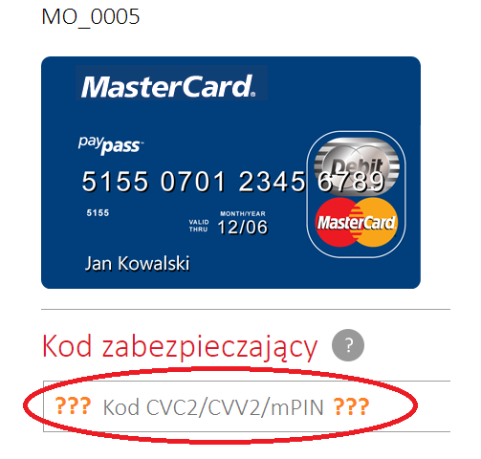 |  |  |  | powrót
eService | 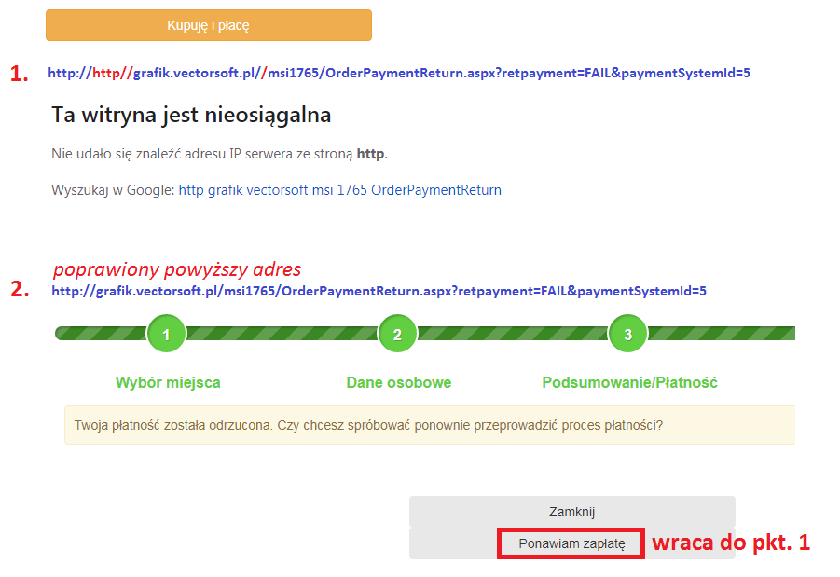 |  |  |  | powrót
PayU | 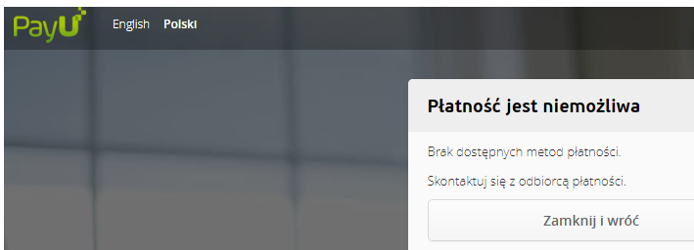 |  |  |  | powrót

MSI Sport
 | Operacje na koszyku | dodałam bilet dla osoby dorosłej i dziecka, próbuję usunąć osobę dorosłą |  | operacja nie powinna się udać
 |  | 1. Wybrałam na mapie 2 miejsca 2. Uzupełniłam dane dla biletu nr 1 i biletu nr 2 3. Kliknęłam "usuń" przy bilecie nr 1 |  | Bilet nr 1 usuwa się z koszyka |  |  | 10009
 |  | Dodałam bilet do koszyka, uzupełniłam jego dane. Kliknęłam "dodaj bilet" i wybrałam inny sektor. Wybrałam drugie miejsce. |  |  |  |  | 10010
 | zakup biletu dla osoby dorosłej | zakup bez rabatu | dla osoby, który nie ma karty kibica | bilet zostaje sprzedany, przychodzi na maila (zależnie od wybranego sposobu dostawy)
 |  |  | zakup biletu + karty |  |  |  | 10007
 |  |  | dla osoby, która ma kartę kibica | bilet zostaje sprzedany,ale nie przychodzi na maila |  |  | 10017
 |  | bilet za 0 zł |  |  |  |  | 10016
 |  | zakup z rabatem kwotowym (kupon MCZK) | wydarzenie BIM (settings LegiaMode = 1) | bilet zostaje sprzedany po obniżonej cenie, przychodzi na maila (zależnie od wybranego sposobu dostawy), UWAGA: na mocy 10038 rabatowanie jest per bilet / karnet, a nie jak w tradycyjnym MSI per transakcja |  |  | 10037
 |  |  | wydarzenie nieBIM (settings LegiaMode = 0) |  |  |  | 10026
 |  |  | zakup z rabatem kwotowym (kupon MCZK) - najpierw błędny kod i potem próba wpisania innego kodu |  |  |  | 10036
 |  | zakup z rabatem procentowym (kupon MCZK) |  | bilet zostaje sprzedany po obniżonej cenie, przychodzi na maila (zależnie od wybranego sposobu dostawy), UWAGA: na mocy 10038 rabatowanie jest per bilet / karnet, a nie jak w tradycyjnym MSI per transakcja
 |  | dla osoby z zakazem stadionowym (settings LegiaMode = 1) |  | operacja nie powiodła się (osoby z zakazem stadionowym nie mogą kupować biletów)
 | zakup biletu dla dziecka | dziecko poniżej 7 roku życia
 |  | dziecko między 7 a 18 rokiem życia
 |  | razem z biletem dla osoby dorosłej
 |  | bez zakupu, ale z powołaniem się na bilet dla osoby dorosłej
 |  | bez powoływania się na osobę dorosła |  | operacja nie powiodła się
 | zakup biletu + produktów |  |  | sprzedawane są bilety i produkty, wszystko znajduje się w potwierdzeniu mailowym

 | zakup karnetu dla osoby dorosłej | zakup bez rabatu | dla osoby, który nie ma karty kibica | karnet zostaje sprzedany, przychodzi na maila (zależnie od wybranego sposobu dostawy)
 |  |  | dla osoby, która ma kartę kibica | karnet zostaje sprzedany,ale nie przychodzi na maila
 |  |  | zakup karnet + karta |  |  |  | 10043, 10042
 |  |  | zakup na raty |  |  |  | 10044
 |  | zakup z rabatem kwotowym (kupon MCZK) |  | karnet zostaje sprzedany po obniżonej cenie, przychodzi na maila (zależnie od wybranego sposobu dostawy), UWAGA: na mocy 10038 rabatowanie jest per bilet / karnet, a nie jak w tradycyjnym MSI per transakcja
 |  | zakup z rabatem procentowym (kupon MCZK) |  | karnet zostaje sprzedany po obniżonej cenie, przychodzi na maila (zależnie od wybranego sposobu dostawy), UWAGA: na mocy 10038 rabatowanie jest per bilet / karnet, a nie jak w tradycyjnym MSI per transakcja

 | zakup karnetu dla dziecka | jeden karnet
 |  | kilka karnetów dla dzieci |  | wraz ze wzrostem ilości kupowanych karnetów ulgowych w transakcji rośnie rabat naliczany na całą transakcję
 | zakup karnetu + produktów |  |  | sprzedawane są bilety i produkty, wszystko znajduje się w potwierdzeniu mailowym
 | Zakup karty kibica | zwykła transakcja |  | karta zostaje sprzedana, mailem przychodzi potwierdzenie |  |  | 10028
 |  | ze zdjęciem |  | karta zostaje zapisana, zdjęcia gromadzone są w folderze ustawionego wg settings CustomerPicturesFolderPath |  |  | 10013
 |  | bez zdjęcia
 | Karta kibica + produkty |  |  |  |  |  | 10020

 | Zakup biletu na trybunę wschodnią | dla wydarzenia, którego id nie jest uzupełnione w web.config |  | Powinien mailem przyjść bilet z grafiką z pliku bilet_trybuna_wschodnia.jpg
 |  | dla wydarzenia, którego id jest uzupełnione w web.config |  | Powinien mailem przyjść bilet z grafiką z pliku bilet_{0}_trybuna_wschodnia.jpg, gdzie za {0} to wartość ustawiona w web.config
 | Zakup biletu na trybunę północną | dla wydarzenia, którego id nie jest uzupełnione w web.config |  | Powinien mailem przyjść bilet z grafiką z pliku bilet_trybuna_polnocna.jpg
 |  | dla wydarzenia, którego id jest uzupełnione w web.config |  | Powinien mailem przyjść bilet z grafiką z pliku bilet_{0}_trybuna_polnocna.jpg, gdzie za {0} to wartość ustawiona w web.config
 | Zakup karnetu na trybunę wschodnią | dla wydarzenia, którego id nie jest uzupełnione w web.config |  | Powinien mailem przyjść karnet z grafiką z pliku bilet_trybuna_wschodnia.jpg
 |  | dla wydarzenia, którego id jest uzupełnione w web.config |  | Powinien mailem przyjść karnet z grafiką z pliku bilet_{0}_trybuna_wschodnia.jpg, gdzie za {0} to wartość ustawiona w web.config
 | Zakup karnetu na trybunę północną | dla wydarzenia, którego id nie jest uzupełnione w web.config |  | Powinien mailem przyjść karnet z grafiką z pliku bilet_trybuna_polnocna.jpg
 |  | dla wydarzenia, którego id jest uzupełnione w web.config |  | Powinien mailem przyjść karnet z grafiką z pliku bilet_{0}_trybuna_polnocna.jpg, gdzie za {0} to wartość ustawiona w web.config

 | Zakup karnetu |  |  | TAK
 | Zwolnienie miejsca na wydarzenie przez www |  |  | TAK, miejsce zostało zwolnione
 | Czy w EK2 miejsce jest zwolnione?
 | Czy na koncie osoby zwalniającej w EK2 jest informacja o zwolnieniu miejsca?
 | Czy możliwy jest zakup zwolnionego miejsca przez kibica bez konta/z kontem?
 | Czy po zakupie biletu na to miejsce w EK2 to miejsce jest zajęte?

EK2 dla SPORT
 | Sprzedaż biletu | bez aktywacji klienta |  | operacja nie jest możliwa
 |  | dla osoby dorosłej bez zakazu stadionowego
 |  | dla osoby dorosłej z zakazem stadionowym
 |  | dla dziecka |  | Następuje weryfikacja czy osoba, dla której sprzedawany jest karnet jest osobą pełnoletnią. Jeśli nie, konieczne jest zdefiniowanie opiekuna dla dziecka.
 | Zwot biletu | dla osoby doroslej
 |  | Dla dziecka
 |  | Dla osoby dorosłej do której przypisane jest dziecko
 | Sprzedaż karnetu | bez aktywacji klienta |  | operacja nie jest możliwa
 |  | dla osoby dorosłej bez zakazu stadionowego
 |  | dla osoby dorosłej z zakazem stadionowym
 |  | dla dziecka |  | Następuje weryfikacja czy osoba, dla której sprzedawany jest karnet jest osobą pełnoletnią. Jeśli nie, konieczne jest zdefiniowanie opiekuna dla dziecka.
 | Zwrot karnetu | Dla osoby doroslej
 |  | Dla dziecka
 |  | Dla osoby dorosłej do której przypięte było dziecko |  | System wymusza zwrot karnetu dzievka (wszystkich dzieci do tej osoby)

 | Rezerwacja karnetu
 | Odbiór rezerwacji karnetu
 | Anulowanie rezerwacji karnetu
 | Historia kibica | Wydrukowanie duplikatu kartnetu
 |  | Wydrukowanie duplikatu biletu
 | Dodanie klienta (dziecka) i wybór pola Opiekun |  |  | Wybór opiekuna z dostępnych klientów
 | Edycja klienta (dziecka) i wybór pola Opiekun |  |  | Wybór opiekuna z dostępnych klientów

EuroManager
 |  | Wersja | 11.8.1.0 | 11.7.0.0 | 11.6.5.0 | 11.6.1.3 | 11.6.1.2 | 11.6.0.34 | 11.6.0.32
 |  | Baza | ls_ohkino | ls_ohkino | ls_ohkino | ls_ohkino | ls_ohkino | ls_ohkino | ls_ohkino
 |  | Data | 2022-04-05 | 2022-02-24 | 2022-02-18 | 2021-12-16 | 2021-12-02 | 2021-09-25 | 2021-07-01
 |  | Kto? | Kamil Sendecki | JF | JF | JF | JF | Artur Sz. | Monika Siewert
EuroManager
SPRZEDAŻ |  | sql - zmienne do sprawdzenia po wykoananiu operacji w EM
Bilety | Definicja biletu | dbo.Ticket_Types order by ID DESC w tabeli name z ostatnim ID powinna być nazwa utworzonego biletu, i inne inormacje w wierszu , do sprawdzenia czy są takie ktore wprowadzilismy w EM w wersji okienkowej | ok |  | ok | ok | ok | ok | OK
 |  | ID - powinno się odczytać z bazy , automatycznie przydzielane | można wpisać ręcznie |  |  |  | NOK | nie działa
 |  | name - [Nazwa ] w EM wprowadzenie nazwy biletu | ok |  | ok | ok | ok | ok | ok
 |  | short_name - [Krótka nazwa ] skrot nazwy bietu do kafelków EK | ok |  | ok | ok | ok | ok
 |  | alter_name - [ Alter.nazwa] - nazwa alternatywna | ok |  | ok | ok | ok
 |  | price - [Cena[PLN]]-- zaokraglona do 2 miejsc po przecinku | ok |  | ok | ok | ok | ok
 |  | tax_group_ID - [VAT] - lista rozwijalna na bazie tablicy tax_group , spradzic czy sie zmienia ID | ok |  | ok | ok | ok
 |  | price_on_ticket [Cena na bilecie] - cena wydrukowana na bilecie pomimo rabatów zaokraglona do 2 miejsc po przecinku | ok |  | ok | ok | ok
 |  | price_in_points- [Cena [punkty]] - ilosc dziesietna | ok |  | ok | ok | ok
 |  | points_added [Dodatkowe punkty] - ilosc dziesietna | ok |  | ok | ok | ok
 |  | pkwiu - sprawdzic czy mozna zpaisac w trybie z kropkami do bazy np : 90.02.19.1 lub 90.03.12.0 | ok |  | ok | ok | ok
 |  | min_quantity - [Min.liczba] minimalna liczba wejsc | brak zmian w bazie |  |  |  | [min_count]
 |  | max_quantity - [Max.ilość wejść ] maksymalna liczba wejść | brak zmian w bazie |  |  |  | [use_count]
 | 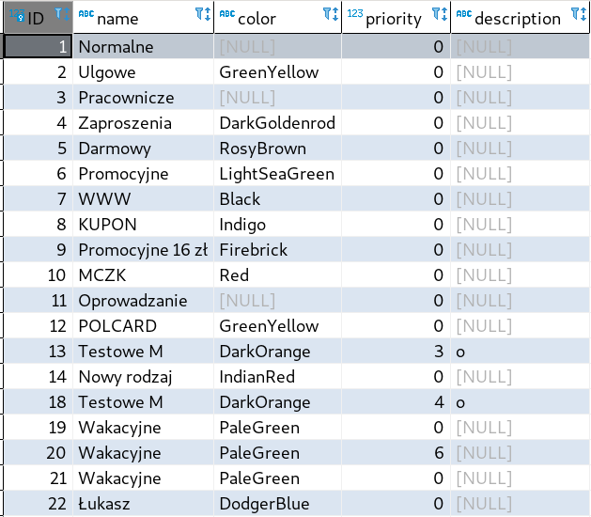 | ticket_category_ID - Kategoria biletu, kolor do wyswietlania w EK ? jak mozna zmienic priority i descripton ? | ok |  |  | ok | ok
 |  | layout_type_ID - [Wydruk ] - wzór dla drukarek biletowych zaszyty w bazie , lista wyboru 1-n | ok |  |  | ok | ok
 |  | join_ticket_type_ID ???? |  |  |  |  | ???
 |  | ticket_unique_number | ok |  | ok | ok | ok
 |  | payment_type_ID - [Dom. płatność] - lista wybieralna z tabeli Payments_Types ( tu widzimy pole descriptions, w baze ID ) | ok |  | ok | ok | ok | ok
 |  | price_group_ID - [Grupa cennikowa ] - lista wybieralna widzimy opis w baze liczba z tabeli Price_Groups | pole nieaktywne |  | ok | ok | ok | ok
 |  | PromotionId - [ Akcja promocyjna ] - widzimy opis z listy rozijalnej z tabeli Promotions | ok |  | ok | ok | ok | ok
 |  | Description - [ Opis ] - Opis biletu , wpisujemy cokolwiek czy zmienia sie bazie zwykły tekst | ok |  | ok | ok | ok | ok
 | Edycja biletu | zmieniamy np nazwe biletu, [ zapisz ] i sprawdzamy w bazie czy zmiany zaistniały dbo.Ticket_Types kolumna name UWAGA: zmienia się również nazwa skrócona, trzeba ją poprawić po edycji | ok |  | ok | ok | ok | ok | OK
 | Usunięcie biletu | brak wiersza w tabelki dbo.Ticket_Types o skasowanym bilecie | nie da się usunąć biletu pomimo że nie był nigdzie użyty |  |  |  | NOK | program nie potrafi usunąć relacji przy bilecie bez transakcji | nie działa
 | Kopiowanie biletu | dbo.Ticket_Types order by ID DESC w tabeli name z ostatnim ID powinna być nazwa utworzonego biletu, i inne inormacje w wierszu , do sprawdzenia czy są takie ktore wprowadzilismy w EM w wersji okienkowej | ok |  |  | ok | ok | ok | 10771, 10774
 | Tłumaczenia biletu | dbo.Ticket_Types kolumna Translations (xml) jesli jest NULL to dana sie nie zapisała ,powinien istnieć wpis w formacie xml expl.<Translations><de-DE><Name>EM_DE_092021</Name><Description/><TicketQuantityErrorMessage/><AssociatedTicketQuantityErrorMessage/></de-DE><en-EN><Name>EM_EN_092021</Name><Description/><TicketQuantityErrorMessage/><AssociatedTicketQuantityErrorMessage/></en-EN></Translations> | ok |  |  | ok | ok | ok | 10773
 | Opcje biletowe |  |  |  |  |  |  | ok | OK
 |  | is_active [Aktywny] w EM (aktywny 0/nieaktywny 1) | ok |  | ok | ok | ok | ok | OK
 |  | is_fiscal - [Fiskalny] w EM (aktywny 0/nieaktywny 1) | ok |  | ok | ok | ok
 |  | is_internet - [Internet] w EM (aktywny 0/nieaktywny 1) | ok |  | ok | ok | ok
 |  | is_reported - [Raportowalny] w EM (aktywny 0/nieaktywny 1) | ok |  | ok | ok | ok
 |  | is_portal- [Portal] w EM (aktywny 0/nieaktywny 1) | ok |  | ok | ok | ok
 |  | is_kiosk - [Kiosk] w EM (aktywny 0/nieaktywny 1) | ok |  | ok | ok | ok
 |  | is_PAYBACK - [Payback] w EM (aktywny 0/nieaktywny 1) | ok |  | ok | ok | ok
 |  | is_orange - [Orange] w EM (aktywny 0/nieaktywny 1) | ok |  | ok | ok | ok
 |  | IsVisibleToPartners - [Widoczny w KS] w EM (aktywny 0/nieaktywny 1) | ok |  | ok | ok | ok
 |  | is_coupon_required - [Wymagany kupon] w EM (aktywny 0/nieaktywny 1) | ok |  | ok | ok | ok
 |  | is_club_member - [Klubowicz] w EM (aktywny 0/nieaktywny 1) | ok |  | ok | ok | ok
 |  | club_member_limit - [max,bilety] w EM (NULL/Ilość) | ok |  | ok | ok | ok
 |  | is_multi_access - [Bilet wielokrotny] (aktywny 0/nieaktywny 1) | ok |  | ok | ok | ok
 |  | is_parking_access - [Parking] w EM (aktywny 0/nieaktywny 1) | ok |  | ok | ok | ok
 |  | StaffRequired - [Wymagany personel] w EM (aktywny 0/nieaktywny 1) | ok |  | ok | ok | ok
 |  | staff_language [Język personelu] - lista rozwijalna do sprawdzenia Język Polski /Obcojęzyczny | ok |  | ok | ok | ok
 |  | is_printed | ? |  | ok | ok | ok

 | Utworzenie grupy biletowej |  | ok |  | ok |  | ok |  | OK

 | Edytowanie grupy biletowej |  | ok |  | ok |  | ok |  | OK
 | Usuwanie grupy biletowej | UWAGA - grupę biletową można usunąć tylko gdy ma usunięte wszystkie bilety | ok |  | ok |  | ok |  | OK
 | Deaktywacja i ponowna aktywacja grupy biletowej |  | ok |  | ok |  | ok |  | OK
 | Zakładka nieaktywne grupy biletowe |  | ok |  | ok |  | ok |  | OK
 | Przypisanie biletu do grupy biletowej |  | ok |  | ok |  | ok |  | OK
 | Usunięcie biletu z grupy biletowej |  | ok |  | ok |  | ok |  | OK
 | Zmiana kolejności biletów w grupie biletowej |  |  |  | ok |  | ok |  | OK
 | Utworzenie grupy cennikowej |  |  |  | ok |  | ok |  | OK
 | Przypisanie biletu do nowej grupy cennikowej |  |  |  | ok |  | ok |  | OK
 | Utworzenie filmowego modyfikatora cen |  |  |  |  |  |  |  | OK
 | Kopiowanie filmowego modyfikatora cen |  |  |  |  |  | 1496 |  | 10775
 | Edycja filmowego modyfikatora cen |  |  |  | ok |  | ok |  | OK
 | Projektowanie filmowego modyfikatora cen (na różne grupy cennikowe) |  |  |  | ok |  | ok |  | OK
 | Usunięcie filmowego modyfikatora cen |  |  |  | ok |  | ok |  | OK
 | Utworzenie czasowego modyfikatora cen |  |  |  | ok |  | ok |  | OK
 | Kopiowanie czasowego modyfikatora cen |  |  |  |  |  | 1496 |  | 10775
 | Edycja czasowego modyfikatora cen |  |  |  |  |  | ok |  | OK
 | Projektowanie czasowego modyfikatora cen (na różne grupy cennikowe) |  |  |  |  |  | ok |  | OK
 | Usunięcie czasowego modyfikatora cen |  |  |  |  |  | ok |  | OK
 | Utworzenie nowej kategorii biletu |  | ok |  |  |  | ok |  | OK
 | Edycja kategorii biletu |  | ok |  |  |  | ok |  | OK
 | Usunięcie kategorii biletu | UWAGA - aby możliwe było usunięcie kategorii biletu nie może ona być przypisana do żadnego biletu | ok |  |  |  | ok |  | OK
 | Przypisanie biletu do nowej kategorii |  | ok |  |  |  | ok |  | OK
 | Kopiowanie kategorii biletu |  | ok |  |  |  | ok |  | 10777
 | Utworzenie nowej grupy klientów |  | ok |  |  |  | ok |  | OK
 | Edycja grupy klientów | UWAGA - aby możliwe było usunięcie grupy klientów nie może mieć ona przypisanych żadnych biletów | ok |  |  |  | ok |  | OK
 | Usunięcie grupy klientów |  | ok |  |  |  | ok |  | OK
 | Deaktywacja i ponowna aktywacja grupy klientów |  | ok |  |  |  | ok |  | OK
 | Kopiowanie grupy klientów |  | ok |  |  |  | ok |  | OK
 | Zakładka nieaktywne grupy klientów |  | ok |  |  |  | ok |  | OK

 | Edycja i zapis ID biletu | Należy sprawdzić, czy jest to możliwe bo w poprzednich wersjach pojawił się taki błąd | ok |  | ok | ok | ok

 | Raporty -> SPRZEDAŻ -> Dla dystrybutora | Sprawdzamy czy na raporcie jest wypełnione danymi "Zestawienie Dystrybutora" | ok |  | ok | ok | ok
 | Raporty -> SPRZEDAŻ -> Dla dystrybutora - Raport uproszczony | Sprawdzamy czy z radiobuttonem "uproszczony" na raporcie jest wypełnione danymi "Zestawienie Dystrybutora" | ok |  | ok | ok | ok
 | Raporty -> SPRZEDAŻ -> Faktury | Odznaczamy checkbox'a "Pokaż tylko na podstawie paragonu", zaznaczamy formy płatności, raport powinien być wypełniony, separatorem groszy ma być przecinek, separatorem tysięcy ma być spacja | ok |  | ok | ok | ok
 | Raporty -> SPRZEDAŻ -> Faktury (podsumowanie) | Na powyższym raporcie należy sprawdzić czy prawidłowa jest kolejność opisów kolumn na podsumowaniu Netto, VAT, Brutto | ok |  | ok | ok

 |  | Baza |  | Ateneum_20220222 |  | ls_wisla | ls_wisla
 | Raporty -> Sprzedaż-Rozliczenie kasjera | Raport z zaznaczonym checkboxem "generuj saldo" był pusty dla wersji z EK1 | ok | ok
 | Raporty -> SPORT -> Ilość sprzedanych biletów na wydarzenie | Należy wybrac wydarzenie, bo bez tego program zamyka się z błędem (zgłoszone na DevOps #1487) |  |  |  | ok | ok
 | Raporty -> SPORT -> Karty Kibiców | Można sprawdzić działanie filtra Aktywne / Nieaktywne |  |  |  | ok | ok
 | Raporty -> SPORT -> Udostępnienie karnetów | W danych spreparowano jeden rekord dla raportu za listopad 2021 |  |  |  | ok | ok
 | Raporty -> SPORT -> Kibice - Szczegółowy | Można sprawdzić filtrowanie według sektorów |  |  |  | ok | ok

